Voorblad
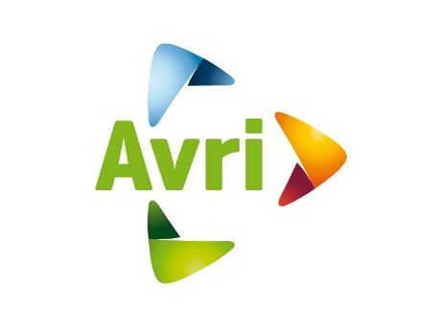 Mededeling van de aanbestedende dienst
Avri
ten behoeve van de Europese Openbare Aanbesteding
“Het leveren van haakarmvoertuigen”

Datum: 04 november 2022

Nota van inlichtingen
Mededeling van Avri inzake de aanbesteding “Het leveren van haakarmvoertuigen”

Vraag
1 | Mededeling van de aanbestedende dienst Op basis van de huidige marktsituatie heeft de aanbestedende dienst besloten de aanbesteding te wijzigen. De aanbesteding wordt gewijzijgd op de onderstaande punten: - de looptijd van de overeenkomst wordt aangepast naar 24 maanden zonder mogelijkheid tot verlenging. De overeenkomst eindigt van rechtswege na 24 maanden - het prijsinvulformulier is aangepast op basis van de gewijzigde looptijd van de overeenkomst en de gevolgen voor het aantal voertuigen dat binnen de overeenkomst is voorzien (dat is aangepast van zes naar drie stuks). Inschrijver dient, op straffe van uitsluiting, het gewijzijgde prijsinvulformulier in haar inschrijving te gebruiken. Het gewijzijgde prijsinvulformulier is te herkennen aan de bestandsnaam "05 - Avri EA haakarmvoertuig Prijsinvulformulier gewijzigd.xlsx" - gezien de aanpassing is een extra mogelijkheid tot het stellen van vragen ingepland (nota van inlichtingen) - de reeds gepubliceerde nota's van inlichtingen blijven onverkort van toepassing - de wijziging van het bovenstaande heeft gevolgen voor de planning van de aanbesteding. De planning is derhalve gewijzigd en hieronder is de nieuwe planning weergegeven:
 | 